gaus-jordan 2x2
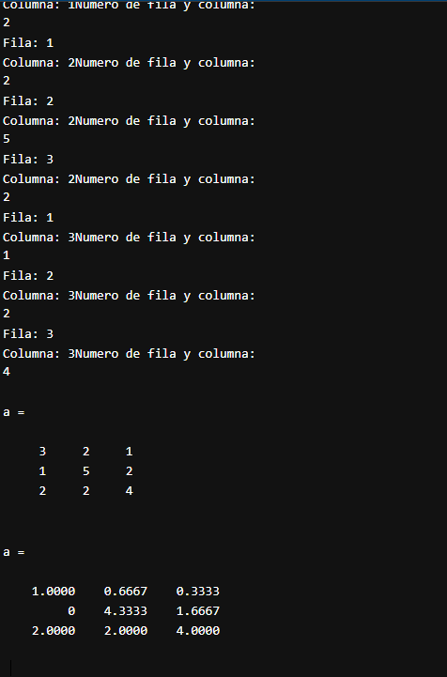
 | x | y | b
F1 | 3 | 1 | 370
F2 | 2 | 5 | 420

 | Iteracion 1
 | x | y
F1 | -13 | 0 | -1430 |  | -15 | -5 | -1850
F2 | 6 | 5 | -2 |  | 2 | 5 | 420
F3 |  |  |  |  | -13 | 0 | -1430

 | Iteracion 2
 | x | y
F1 | -13 | 0 | -1430 | -3R1 | -9 | -3 | -1110
F2 | 0 | 2 | -690 |  | 2 | 5 | 420
 |  |  |  |  | -7 | 2 | -690

 | DIVIDIMOS
 |  |  |  |  | x | y
F1 | 3.25 | 0 | 357.5 |  | 3.25 | 0 | 357.5 | x
F2 | 0 | 1 | -345 |  | 0 | 1 | -345 | y

